mapa-PDU
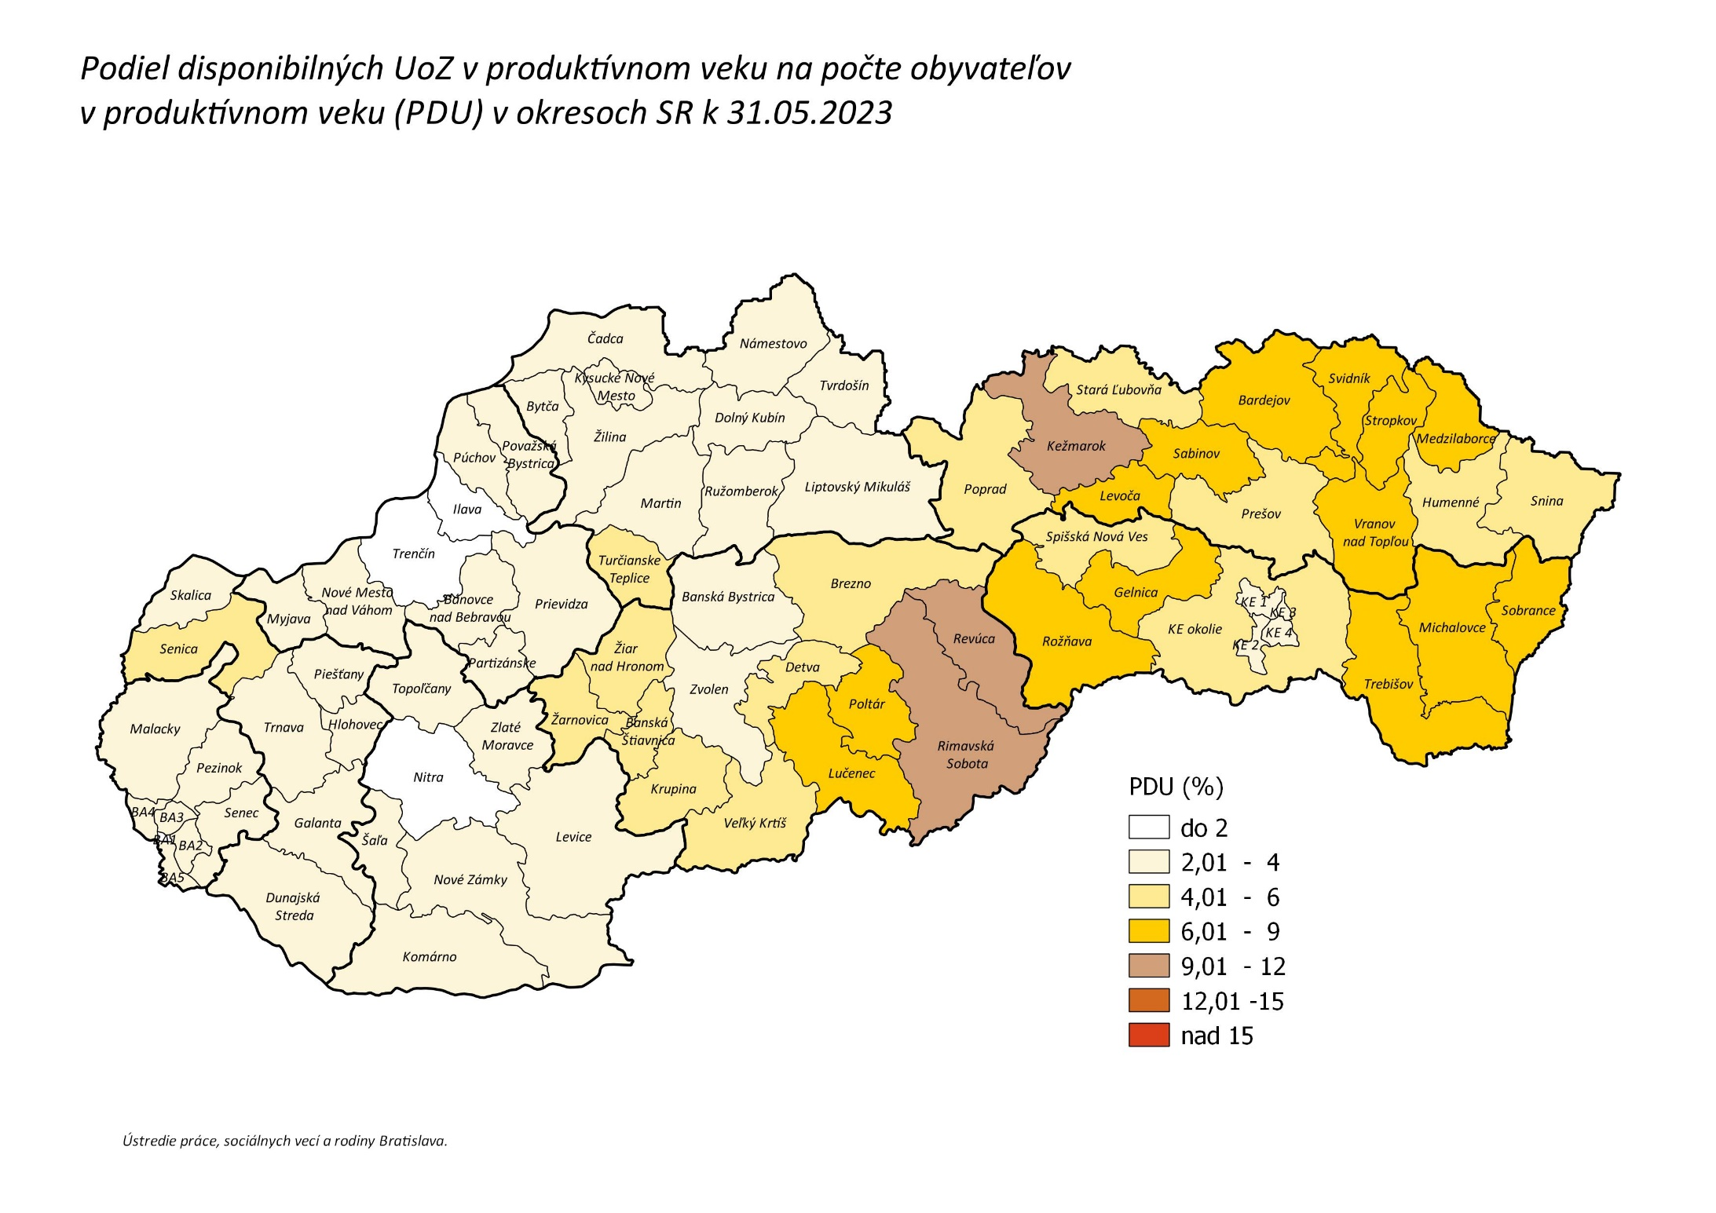
späť na Obsah

